상품제안서
트랜스 포머 폴딩백 / 확장형 보스턴백 / 여행용가방 / 대형가방 / 접이식가방 / 캐리어 보조가방 | 상품코드: F27938

 |  |  |  |  |  |  | 02-412-0044 | www.easy1.co.kr
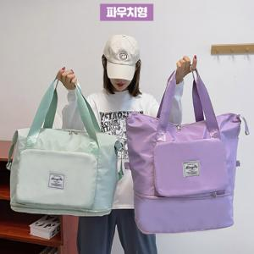

【상세/제작정보】

【인쇄/포장옵션】 | / 포장불가능

【공급단가】 | 수량 | 110~ | 300~ | 500~ | 1,000~ | 3,000~
*VAT별도 | 단가 | 7,370원 | 7,250원 | 7,080원 | 6,900원 | 6,780원

【상품 URL】 | http://www.easy1.co.kr/src/goods_detail.php?gdno=27938

